Meetwaarden
Locatie | Tilburg 380kV(station) | Tilburg 380kV(station) | Tilburg 380kV(station) | Tilburg 380kV(station) | Tilburg 380kV(station) | Tilburg 380kV(station) | Tilburg 380kV(station) | Tilburg 380kV(station)
Locatie | 1 | 1 | 2 | 2 | 3 | 3 | 4 | 4
Datum meting | 2020-04-21 | 2020-04-21 | 2020-04-21 | 2020-04-21 | 2020-04-22 | 2020-04-22 | 2020-04-22 | 2020-04-22
Meting-profiel | 1-1 | 1-2 | 2-1 | 2-2 | 3-1 | 3-2 | 4-1 | 4-2

Penafstand | R [Ohm] | R [Ohm] | R [Ohm] | R [Ohm] | R [Ohm] | R [Ohm] | R [Ohm] | R [Ohm]
0.5 | 335.5 | 447.2 | 553.5 | 2256 | 105.4 | 32.16 | 41.9 | 21.86
1 | 191.4 | 235 | 566 | 1194 | 70.07 | 30.65 | 21.01 | 15.13
2 | 73.37 | 64.14 | 315 | 370.1 | 26.22 | 9.119 | 7.086 | 6.451
3 | 22.95 | 24.08 | 135.4 | 124.5 | 11.68 | 4.818 | 4.368 | 4.049
5 | 6.606 | 6.217 | 49.27 | 35.07 | 3.824 | 2.427 | 2.256 | 2.21
7 | 4.799 | 3.353 | 16.19 | 20.2 | 1.523 | 1.398 | 1.411 | 1.477
10 | 3.415 | 2.447 | 8.048 | 48.46 | 0.917 | 0.928 | 0.965 | 0.994
15 | 3.071 | 1.541 | 7.675 | 89.81 | 0.579 | 0.555 | 0.592 | 0.586
30 | 13.05 | 35.89 | 143.3 | 6993 | 0.715 | 7.459 | 0.298 | 0.414
 |  |  |  |  |  |  |  |  | Voor rho32
Penafstand | Rho [Ohm.m] | Rho [Ohm.m] | Rho [Ohm.m] | Rho [Ohm.m] | Rho [Ohm.m] | Rho [Ohm.m] | Rho [Ohm.m] | Rho [Ohm.m] | AB/2 | Rho [Ohm.m] | Rho [Ohm.m] | Rho [Ohm.m] | Rho [Ohm.m] | Rho [Ohm.m] | Rho [Ohm.m] | Rho [Ohm.m] | Rho [Ohm.m]
0.5 | 1054.0 | 1404.9 | 1738.9 | 7087.4 | 331.1 | 101.0 | 131.6 | 68.7 | 0.75 | 1054.0 | 1404.9 | 1738.9 | 7087.4 | 331.1 | 101.0 | 131.6 | 68.7
1 | 1202.6 | 1476.5 | 3556.3 | 7502.1 | 440.3 | 192.6 | 132.0 | 95.1 | 1.5 | 1202.6 | 1476.5 | 3556.3 | 7502.1 | 440.3 | 192.6 | 132.0 | 95.1
2 | 922.0 | 806.0 | 3958.4 | 4650.8 | 329.5 | 114.6 | 89.0 | 81.1 | 3 | 922.0 | 806.0 | 3958.4 | 4650.8 | 329.5 | 114.6 | 89.0 | 81.1
3 | 432.6 | 453.9 | 2552.2 | 2346.8 | 220.2 | 90.8 | 82.3 | 76.3 | 4.5 | 432.6 | 453.9 | 2552.2 | 2346.8 | 220.2 | 90.8 | 82.3 | 76.3
5 | 207.5 | 195.3 | 1547.9 | 1101.8 | 120.1 | 76.2 | 70.9 | 69.4 | 7.5 | 207.5 | 195.3 | 1547.9 | 1101.8 | 120.1 | 76.2 | 70.9 | 69.4
7 | 211.1 | 147.5 | 712.1 | 888.4 | 67.0 | 61.5 | 62.1 | 65.0 | 10.5 | 211.1 | 147.5 | 712.1 | 888.4 | 67.0 | 61.5 | 62.1 | 65.0
10 | 214.6 | 153.7 | 505.7 | 3044.8 | 57.6 | 58.3 | 60.6 | 62.5 | 15 | 214.6 | 153.7 | 505.7 | 3044.8 | 57.6 | 58.3 | 60.6 | 62.5
15 | 289.4 | 145.2 | 723.4 | 8464.4 | 54.6 | 52.3 | 55.8 | 55.2 | 22.5 | 289.4 | 145.2 | 723.4 | 8464.4 | 54.6 | 52.3 | 55.8 | 55.2
30 | 2459.9 | 6765.1 | 27011.4 | 1318149.4 | 134.8 | 1406.0 | 56.2 | 78.0 | 45 | 2459.9 | 6765.1 | 27011.4 | 1318149.4 | 134.8 | 1406.0 | 56.2 | 78.0

De 4 meetlocaties |  |  |  |  |  |  |  |  | Uit rho32.dat
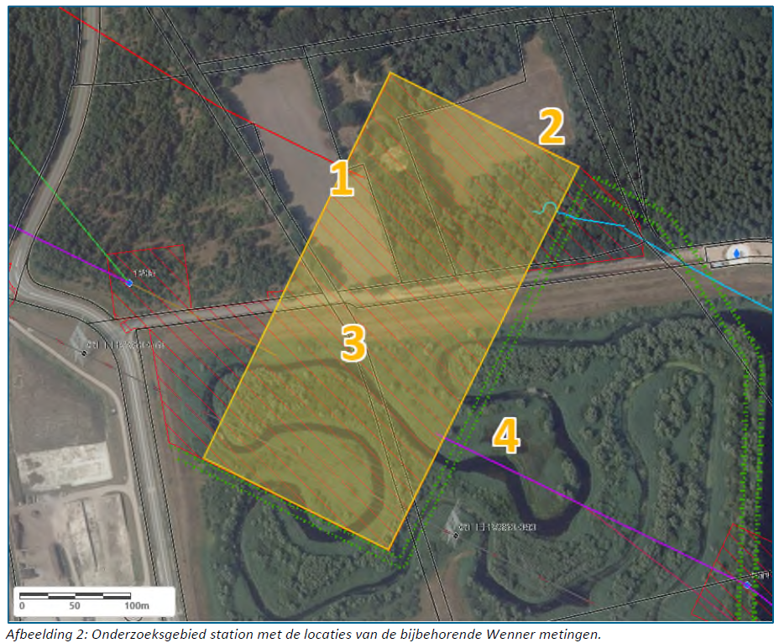
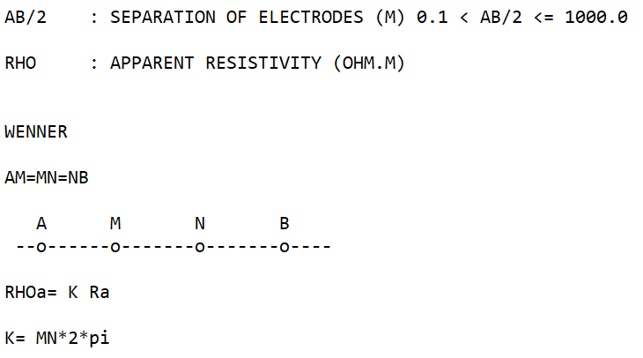

 |  |  |  |  |  |  |  |  | AB is 3x de penafstand
 |  |  |  |  |  |  |  |  | AB/2 is dan 1,5x de penafstand

Resultaten
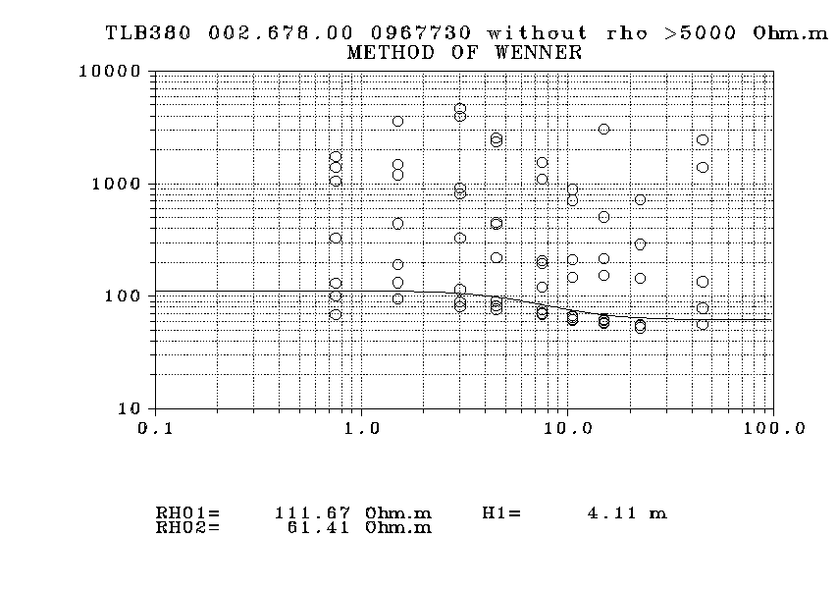
Alle waarden | TLB380.dat
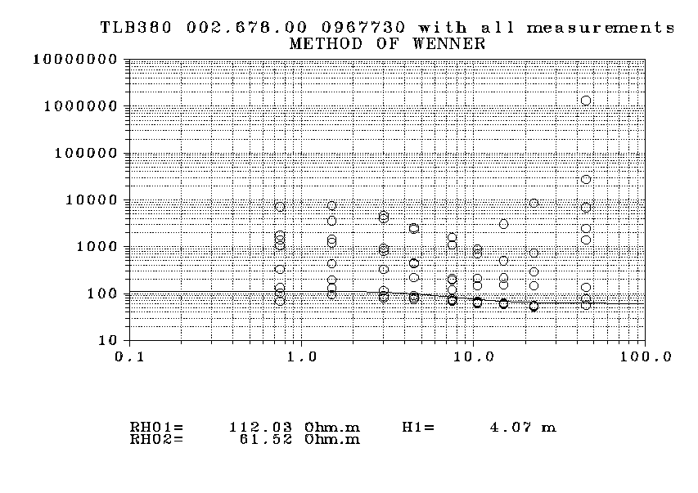

Zonder meting 2 (beide profielen) |  | TLB380A.dat
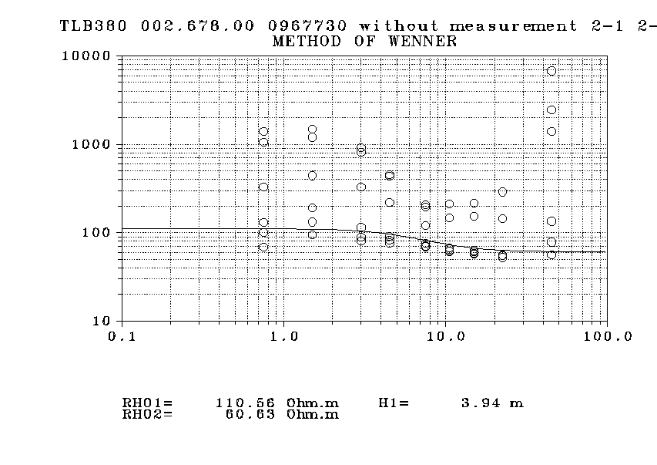

Waarden hoger dan 5000 Ohm.m verwijderd |  |  | TLB380B.dat

plots MDA 11-2 update 27-5-2025
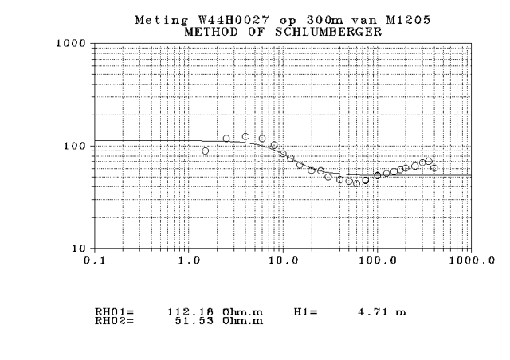
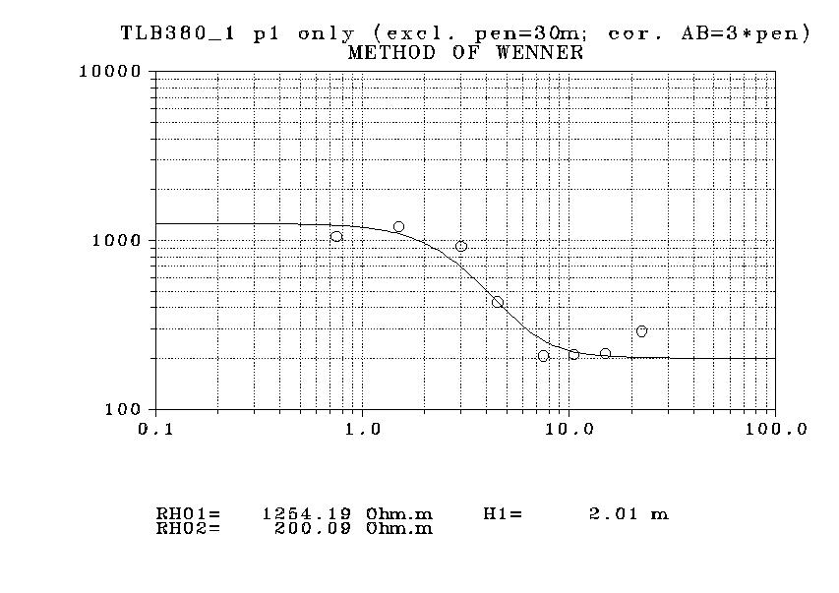
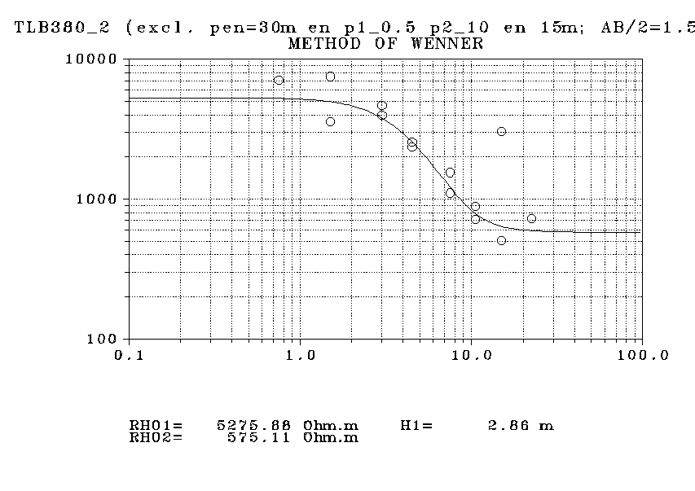

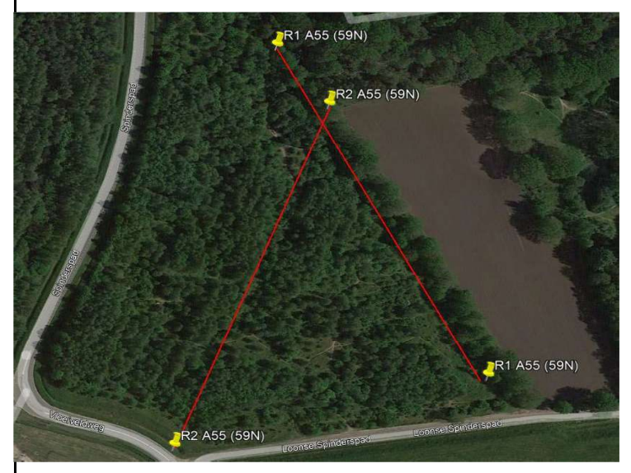

meetlocatie 59N
Loonse Spinderspad

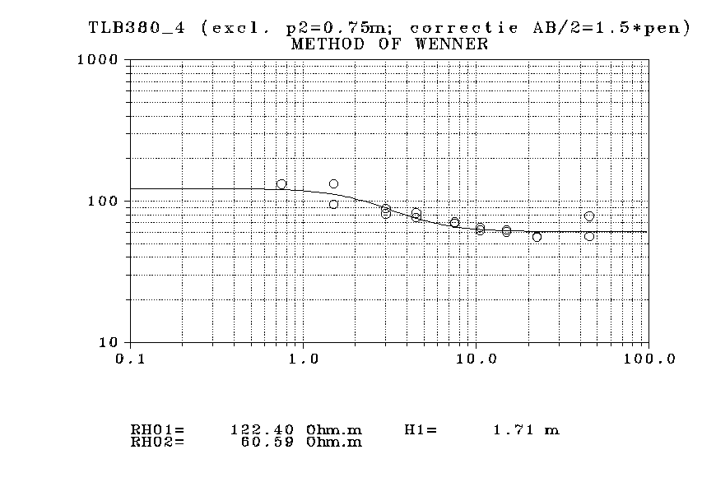
W44H0027
meetlocatie 59N

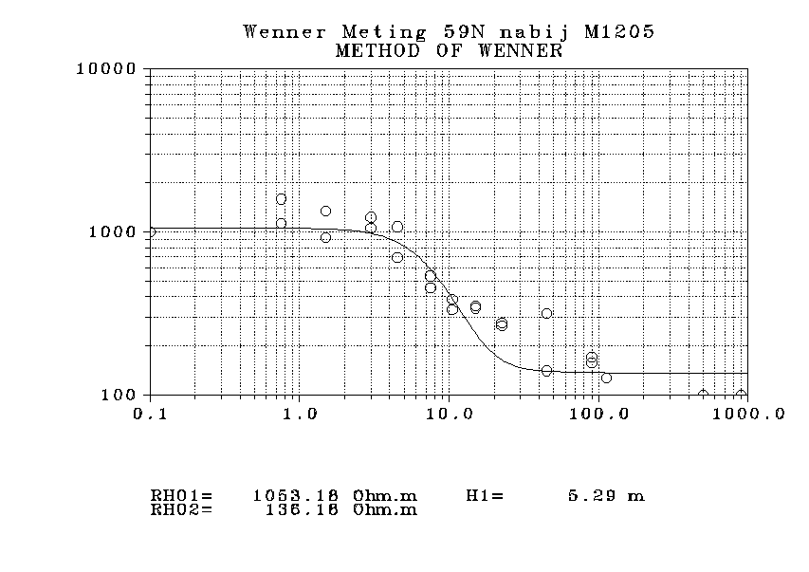
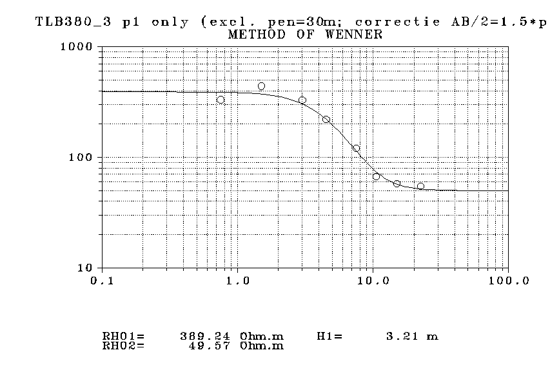

Nieuwe plot op basis van laatste inzichten mei 2025
ref. overzicht bodemmodellen v015

locatie 3 komt nagenoeg overeen met Dino meting W44H0027

TLB380_1
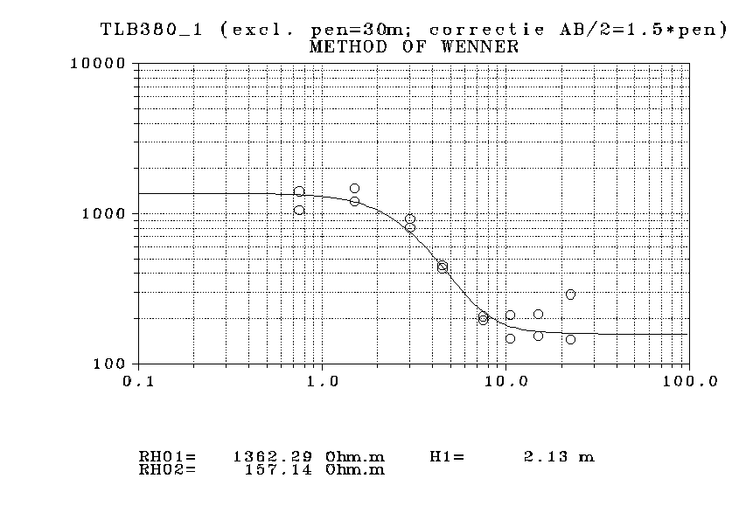
Penafstand | Rho [Ohm.m] | MDA 12-2-2025: to be more conservative choose p1 only
0.75 | 1054.0
1.5 | 1202.6
3 | 922.0
4.5 | 432.6
7.5 | 207.5
10.5 | 211.1
15 | 214.6
22.5 | 289.4
45 | 2459.9
0.75 | 1404.9
1.5 | 1476.5
3 | 806.0
4.5 | 453.9
7.5 | 195.3
10.5 | 147.5
15 | 153.7
22.5 | 145.2
45 | 6765.1

W44H0027
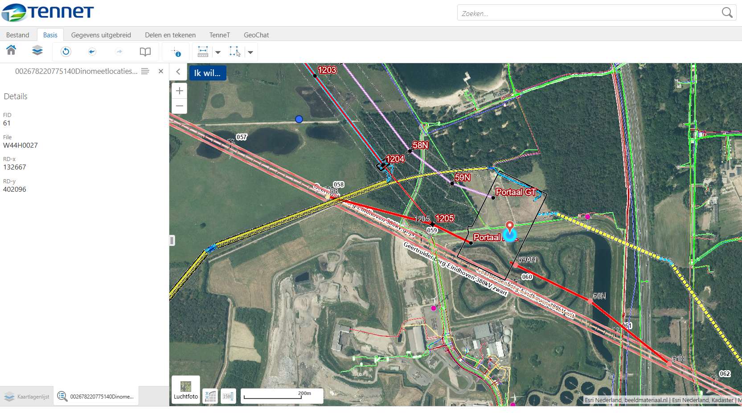

59N = M1205 update 27-5-'25
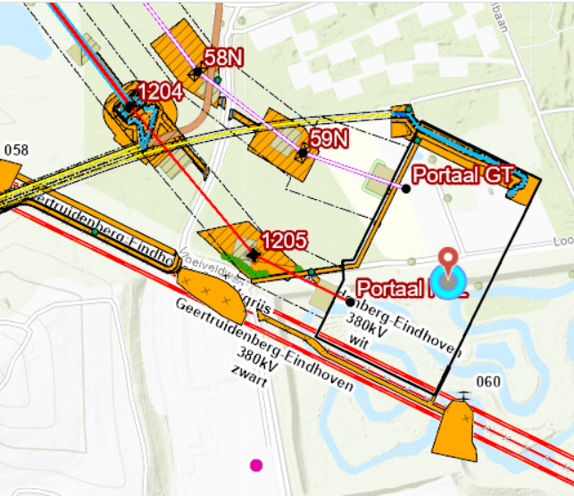
Mast | 59N | 59N |  |  |  | W44H0027 @0,3km M1205
Datum meting | 2022-02-26 | 2022-02-26 |  |  |  | RD
Uitvoerder | vd Heide | vd Heide |  |  |  | 132667, 402096
Bestand | Wenner 59N | Wenner 59N |  |  |  | 11.6
Bestands datum | 2023-09-21 | 2023-09-21 |  |  |  | Kop VES data
 |  |  |  |  |  | TNO-NITG
Bodem |  |  |  |  |  | 1966-03-15
Gesteldheid |  |  |  |  |  | 83
Profiel | 1 | 2 |  | MDA 25-3-2025 |  | SCHLUMB
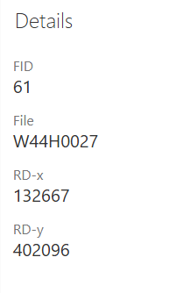
 |  |  |  | Correctie AB=3*Pen |  | 400.0
Penafstand (m) | Ohm.m | Ohm.m |  | AB/2=1,5*pen |  | Carol Cornelissen
75 | 24 | 127 | 75 | 112.5 | 24 | TNO-NTG
60 | 170 | 158 | 60 | 90 | 170 | REDELIJK/GOED
45 | 45 | 51 | 45 | 67.5 | 45 | OPB
30 | 315 | 141 | 30 | 45 | 315
20 |  |  | 20 | 30
15 | 277 | 265 | 15 | 22.5 | 277 | VES data
10 | 341 | 353 | 10 | 15 | 341 | L/2 | R
7 | 333 | 385 | 7 | 10.5 | 333 | 1.5 | 89.2
5 | 536 | 454 | 5 | 7.5 | 536 | 2.5 | 118.0
3 | 1073 | 699 | 3 | 4.5 | 1073 | 4.0 | 124.0
2 | 1229 | 1055 | 2 | 3 | 1229 | 6.0 | 118.0
1 | 1342 | 924 | 1 | 1.5 | 1342 | 8.0 | 102.0
0.5 | 1587 | 1125 | 0.5 | 0.75 | 1587 | 10.0 | 84.0
 |  |  | 75 | 112.5 | 127 | 12.0 | 76.1
 | 5, 45, 60, 75 ONWAAR | 45, 60 ONWAAR | 60 | 90 | 158 | 15.0 | 65.2
 |  |  | 45 | 67.5 | 51 | 20.0 | 57.8
 |  |  | 30 | 45 | 141 | 25.0 | 57.1
 |  |  | 20 | 30 |  | 30.0 | 49.9
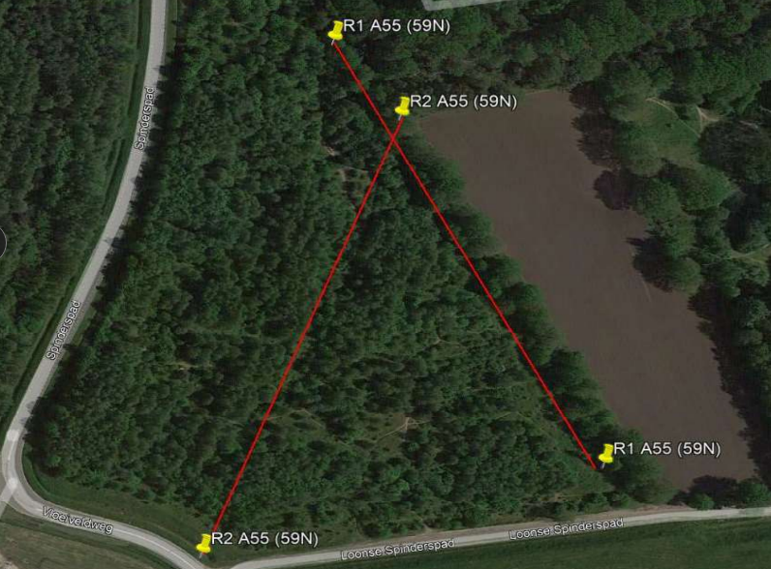
 |  |  | 15 | 22.5 | 265 | 40.0 | 46.9 | 1053
 |  |  | 10 | 15 | 353 | 50.0 | 45.5 | 5.3
 |  |  | 7 | 10.5 | 385 | 60.0 | 43.0 | 136
 |  |  | 5 | 7.5 | 454 | 75.0 | 46.0
 |  |  | 3 | 4.5 | 699 | 75.0 | 46.5
 |  |  | 2 | 3 | 1055 | 100.0 | 51.0
 |  |  | 1 | 1.5 | 924 | 100.0 | 51.9
 |  |  | 0.5 | 0.75 | 1125 | 125.0 | 54.0
 |  |  |  |  |  | 150.0 | 56.2
 |  |  |  |  |  | 175.0 | 58.6
 |  |  |  |  |  | 200.0 | 60.9
 |  |  |  |  |  | 250.0 | 63.8
 |  |  |  |  |  | 300.0 | 68.4
 |  |  |  |  |  | 350.0 | 71.0
 |  |  |  |  |  | 400.0 | 61.0

W44H0026
